Java
№ | 1
Название | Кнопки цыфр нажимаются только со второго раза (все кнопки цыфр выводятся на дисплей только с второго нажатия)
Описание | При разовом нажатии на цыфры от 1 до 9 на дисплей ничего не выводится. (один раз нажать на цыфру 1 - на дисплее ничего не появилось, второй раз нажать на цыфру 1 на дисплей выводится 1 И так со всеми цыфрами от 1 до 9)
Статус | В процессе исправления
Приоритет | Высокий
Тип | Функциональный
Кто зарегистрировал | Чёрный Андрей
Кто отвичает за исправление | Артём Паламарчук
Проект | Calculator Java
Версия | "1.0"
Окружение | Android 6.0MRA58K
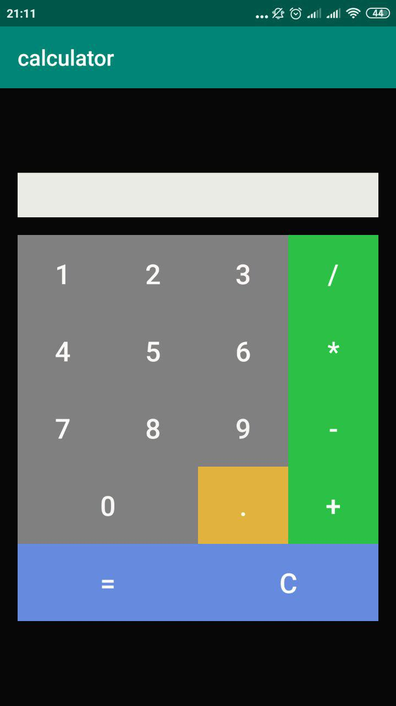 Атачмент 1 (ERROR)

№ | 2
Название | Количество цыфр на дисплее
Описание | На диспле выведено восемь едениц (11111111)
Статус | В процессе исправления
Приоритет | Средний
Тип | Функциональный
Кто зарегистрировал | Чёрный Андрей
Кто отвичает за исправление | Артём Паламарчук
Проект | Calculator Java
Версия | "1.0"
Окружение | Android 6.0MRA58K
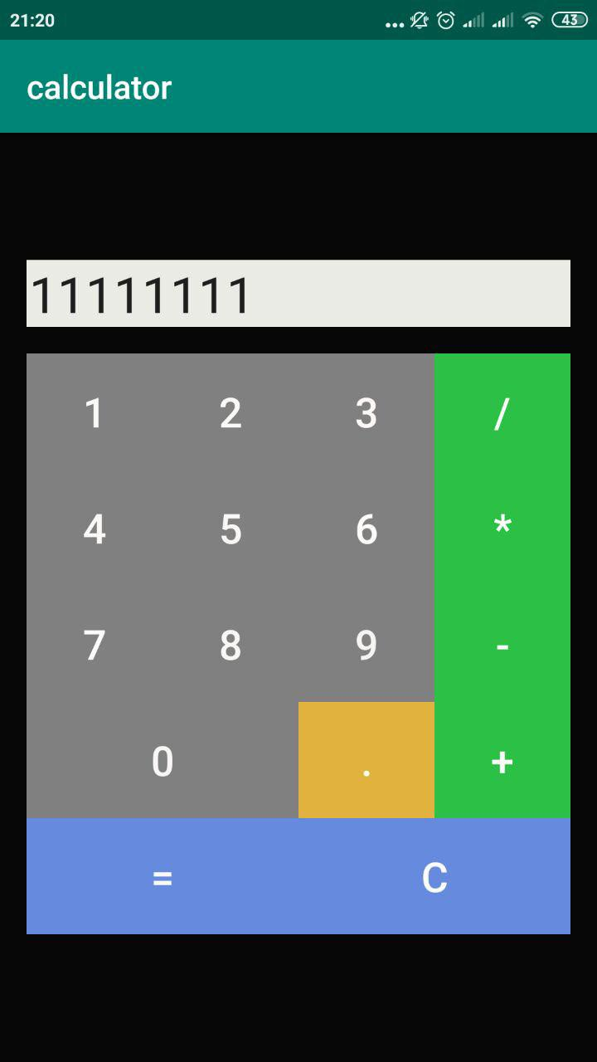 Атачмент 1 (ERROR)

JS
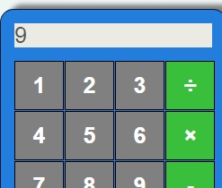
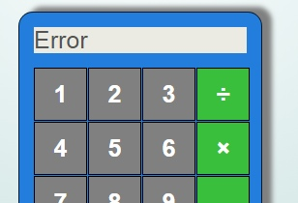
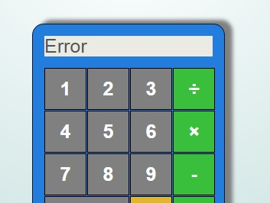
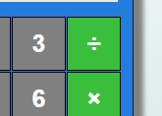
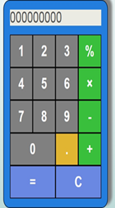
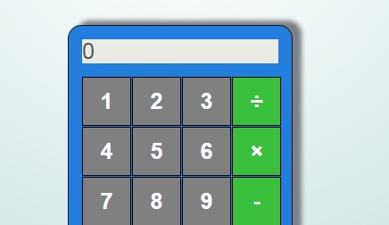
№ | 1
Название | Функционал кнопки = (равно)
Описание | После матемматического уравнения 2+1=9= После второго нажатия на кнопку = (равно) значение остается прежним
Статус | Исправлено
Приоритет | Низкий
Тип | Функциональный
Кто зарегистрировал | Чёрный Андрей
Кто отвичает за исправление | Артём Паламарчук
Проект | Calculator JS
Версия | "6.0"
Окружение | Google Chrome Версия 77.0.3865.120 (Официальная сборка), (64 бит)
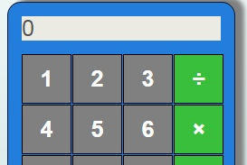 Атачмент 1 (ERROR)
Атачмент 1 ИСПРАВЛЕНО

№ | 2
Название | При нажатии равно по середине между кнопками выполняется действие кнопки
Описание | После матемматического уравнения 2+1=9= После второго нажатия на кнопку = (равно) значение остается прежним
Статус | Исправлено
Приоритет | Низкий
Тип | UI
Кто зарегистрировал | Чёрный Андрей
Кто отвичает за исправление | Артём Паламарчук
Проект | Calculator JS
Версия | "6.0"
Окружение | Google Chrome Версия 77.0.3865.120 (Официальная сборка), (64 бит)
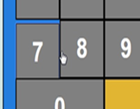 Атачмент 1 (ERROR)
Атачмент 1 ИСПРАВЛЕНО

№ | 3
Название | Дисплей вмещает более 9 цыфр
Описание | дисплей вмещает в себе только 9 цифр после неоднократного умножения 999999999 на 999999999 на дисплей выводистя число 9.99999997e+26
Статус | Исправлено
Приоритет | Низкий
Тип | Функцыональный
Кто зарегистрировал | Чёрный Андрей
Кто отвичает за исправление | Артём Паламарчук
Проект | Calculator JS
Версия | "6.0"
Окружение | Google Chrome Версия 77.0.3865.120 (Официальная сборка), (64 бит)
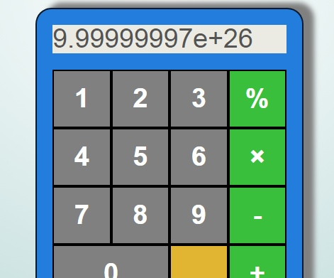 Атачмент 1 (ERROR)
Атачмент 1 ИСПРАВЛЕНО

№ | 4
Название | Не верные математические расчеты
Описание | На дисплей будет выведено число 100000000 (что не верно согласно математическим подсчетам)
Статус | Исправлено
Приоритет | Средний
Тип | Функцыональный
Кто зарегистрировал | Чёрный Андрей
Кто отвичает за исправление | Артём Паламарчук
Проект | Calculator JS
Версия | "6.0"
Окружение | Google Chrome Версия 77.0.3865.120 (Официальная сборка), (64 бит)
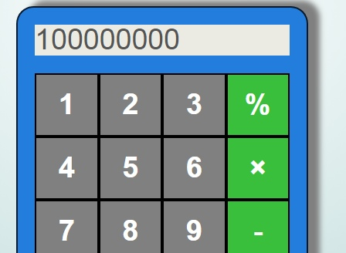 Атачмент 1 (ERROR)
Атачмент 1 ИСПРАВЛЕНО

№ | 5
Название | Соответствие знаков
Описание | Вместо знака разделения (/) Стоит знак процента (%)
Статус | Исправлено
Приоритет | Низкий
Тип | UI
Кто зарегистрировал | Чёрный Андрей
Кто отвичает за исправление | Артём Паламарчук
Проект | Calculator JS
Версия | "6.0"
Окружение | Google Chrome Версия 77.0.3865.120 (Официальная сборка), (64 бит)
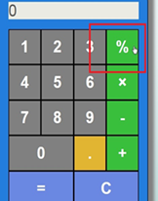 Атачмент 1 (ERROR)
Атачмент 1 ИСПРАВЛЕНО

№ | 6
Название | Ввод более 1 ноля (0)
Описание | На дисплей можно вывести более 1 ноля что является ошибкой
Статус | Исправлено
Приоритет | Низкий
Тип | Функцыональный
Кто зарегистрировал | Чёрный Андрей
Кто отвичает за исправление | Артём Паламарчук
Проект | Calculator JS
Версия | "6.0"
Окружение | Google Chrome Версия 77.0.3865.120 (Официальная сборка), (64 бит)
Атачмент 1 (ERROR)
Атачмент 1 ИСПРАВЛЕНО

№ | 7
Название | Не верные математичекие раччеты
Описание | При умножении, делении, вычитании, суммировании дробных чисел у которых после запятой больше двух символов выдает ошибку (Error) 1.6*2=Error
Статус | Исправлено
Приоритет | Высокий
Тип | Функцыональный
Кто зарегистрировал | Чёрный Андрей
Кто отвичает за исправление | Артём Паламарчук
Проект | Calculator JS
Версия | "6.0"
Окружение | Google Chrome Версия 77.0.3865.120 (Официальная сборка), (64 бит)
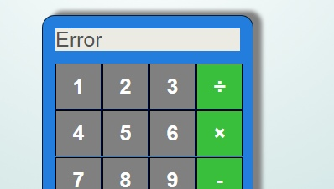 Атачмент 1 (ERROR)
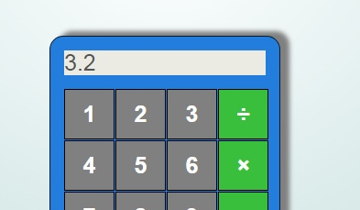 Атачмент 1 ИСПРАВЛЕНО

С#
№ | 1
Название | Расстояние между кнопками
Описание | При нажатии на пространство между кнопками на дисплей выводится рандомная цыфра
Статус | В процесе исправления
Приоритет | Низкий
Тип | UI
Кто зарегистрировал | Чёрный Андрей
Кто отвичает за исправление | Артём Паламарчук
Проект | Calculator C#
Версия | "1.0"
Окружение | Windows 7 professional x64
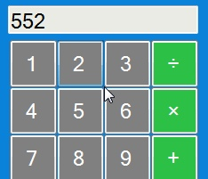 Атачмент 1 (ERROR)

№ | 2
Название | Символ точка
Описание | Вместо символа точка (.) на калькуляторе (кнопке) выведен символ запятая (,)
Статус | В процесе исправления
Приоритет | Низкий
Тип | UI
Кто зарегистрировал | Чёрный Андрей
Кто отвичает за исправление | Артём Паламарчук
Проект | Calculator C#
Версия | "1.0"
Окружение | Windows 7 professional x64
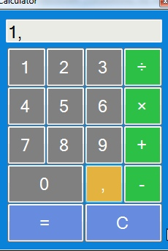 Атачмент 1 (ERROR)

№ | 3
Название | Символ точка
Описание | Вместо символа точка (.) на дисплей выводится символ запятая (,)
Статус | В процесе исправления
Приоритет | Низкий
Тип | UI
Кто зарегистрировал | Чёрный Андрей
Кто отвичает за исправление | Артём Паламарчук
Проект | Calculator C#
Версия | "1.0"
Окружение | Windows 7 professional x64
Атачмент 1 (ERROR)

